AQI_20180710110809
3D 地圖導覽 這份活頁簿提供 3D 地圖導覽。 開啟 3D 地圖編輯或播放導覽。
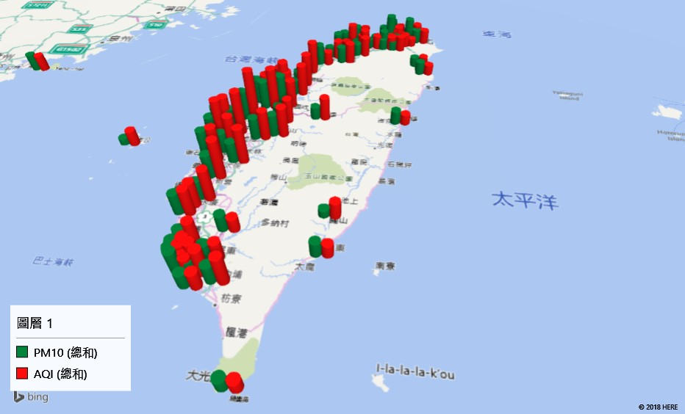
SiteName | County | AQI | SO2 | CO | O3 | PM10 | PM2.5 | NO2 | NOx | NO | Latitude | Longitude
崙背 | 雲林縣 | 80 | 2.1 | 0.14 | 48 | 46 | 27 | 3.3 | 5.8 | 2.6 | 23.757547 | 120.348742
富貴角 | 新北市 | 13 | 0.2 | 0.04 | 17 | 23 | 5 | 0.2 | 0.3 | 0.1 | 25.298562 | 121.536763
麥寮 | 雲林縣 | 69 | 6.9 | 0.18 | 40 | 50 | 19 | 6.4 | 7.2 | 0.8 | 23.753506 | 120.251825
關山 | 臺東縣 | 30 | 2.5 | - | 24 | 14 | 11 | 2.8 | 5.5 | 2.7 | 23.045083 | 121.161933
馬公 | 澎湖縣 | 28 | 3.2 | 0.15 | 19 | 12 | 12 | 3 | 6.7 | 3.7 | 23.569031 | 119.566158
金門 | 金門縣 | 30 | 1.6 | 0.12 | 32 | 32 | 8 | 4.3 | 5.3 | 1 | 24.432133 | 118.312256
馬祖 | 連江縣 | 26 | 3 | 0.07 | 29 | 32 | 12 | 0.9 | 1.6 | 0.7 | 26.160469 | 119.949875
埔里 | 南投縣 | 42 | 1.9 | 0.17 | 46 | 23 | 16 | 4.7 | 5.5 | 0.8 | 23.968842 | 120.967903
復興 | 高雄市 | 20 |  |  |  |  |  |  |  |  | 22.608711 | 120.312017
永和 | 新北市 | 25 | 1.8 | 0.49 | 13 | 18 | 10 | 16 | 30 | 14 | 25.017 | 121.516306
竹山 | 南投縣 | 55 | 2.5 | 0.18 | 48 | 40 | 19 | 2.8 | 4.8 | 2 | 23.756389 | 120.677306
中壢 | 桃園市 | 30 |  |  |  |  |  |  |  |  | 24.953278 | 121.221667
三重 | 新北市 | 28 | 4.1 | 1.14 | - | 32 | ND |  |  |  | 25.072611 | 121.493806
冬山 | 宜蘭縣 | 19 | 1.4 | 0.17 | 15 | 24 | 18 | 6.7 | 12 | 5.2 | 24.632203 | 121.792928
宜蘭 | 宜蘭縣 | 19 | 2.2 | 0.14 | 16 | 17 | 4 | 1.8 | 3.2 | 1.4 | 24.747917 | 121.746394
陽明 | 臺北市 | 12 | 1.6 | 0.06 | 13 | 5 | ND | 0.4 | 1.4 | 1.1 | 25.182722 | 121.529583
花蓮 | 花蓮縣 | 19 | 1.2 | 0.15 | 19 | 25 | ND | 3.9 | 6.6 | 2.6 | 23.971306 | 121.599769
臺東 | 臺東縣 | 24 | 2 | 0.33 | 24 | 27 | 11 | 8.4 | 13 | 4.5 | 22.755358 | 121.15045
恆春 | 屏東縣 | 22 | 2.8 | 0.08 | 36 | 23 | 7 | 1.9 | 2.9 | 0.9 | 21.958069 | 120.788928
潮州 | 屏東縣 | 54 | 2.2 | 0.24 | 50 | 34 | 24 | 7.2 | 8.8 | 1.7 | 22.523108 | 120.561175
屏東 | 屏東縣 | 35 | 3.2 | 0.24 | 43 | 29 | 8 | 7.4 | 9 | 1.6 | 22.673081 | 120.488033
小港 | 高雄市 | 32 | 7 | 0.11 | 30 | 42 | 11 | 8.2 | 14 | 5.5 | 22.565833 | 120.337736
前鎮 | 高雄市 | 33 | 4.5 | 0.11 | 29 | 36 | 9 | 8.9 | 13 | 3.6 | 22.605386 | 120.307564
前金 | 高雄市 | 38 | 2.9 | 0.1 | 34 | 30 | 22 | 2.2 | 3.9 | 1.7 | 22.632567 | 120.288086
左營 | 高雄市 | 39 | 2.8 | 0.1 | 29 | 32 | 6 | 5.9 | 9.1 | 3.2 | 22.674861 | 120.292917
楠梓 | 高雄市 | 55 | 2 | 0.11 | 36 | 34 | 19 | 3.6 | 6.2 | 2.6 | 22.733667 | 120.328289
林園 | 高雄市 | 32 | 4.8 | 0.05 | 33 | 28 | ND | 4.5 | 6.4 | 1.9 | 22.4795 | 120.41175
大寮 | 高雄市 | 51 | 1.9 | 0.2 | 37 | 27 | 16 | 7.8 | 9.3 | 1.5 | 22.565747 | 120.425081
鳳山 | 高雄市 | 45 | 1.3 | 0.27 | 34 | 23 | 19 | 7.4 | 9.9 | 2.5 | 22.627392 | 120.358083
仁武 | 高雄市 | 38 | 2.2 | 0.12 |  |  |  | 5.6 | 8.1 | 2.4 | 22.689056 | 120.332631
橋頭 | 高雄市 | 28 | 2.9 | 0.15 | 33 | 30 | 3 | 6.2 | 8.3 | 2.1 | 22.757506 | 120.305689
美濃 | 高雄市 | 26 | 2.4 | 0.14 | 40 | 30 | 14 | 3.9 | 4.9 | 1 | 22.883583 | 120.530542
臺南 | 臺南市 | 49 | 1.9 | 0.15 | 33 | 39 | 13 | 4.1 | 5.6 | 1.5 | 22.984581 | 120.202617
安南 | 臺南市 | 48 | 1.8 | 0.13 | 39 | 30 | 15 | 5.4 | 7.4 | 2 | 23.048197 | 120.2175
善化 | 臺南市 | 58 | 2 | 0.11 | 36 | 34 | 17 | 5.9 | 7.9 | 2 | 23.115097 | 120.297142
新營 | 臺南市 | 73 | 2.1 | 0.19 | 30 | 44 | 20 | 9.1 | 11 | 1.6 | 23.305633 | 120.31725
嘉義 | 嘉義市 | 66 | 4.2 | 0.17 | 49 | 38 | 23 | 7.8 | 10 | 2.6 | 23.462778 | 120.440833
臺西 | 雲林縣 | 69 | 4.1 | 0.11 | 44 | 36 | 20 | 5.8 | 7.4 | 1.6 | 23.717533 | 120.202842
朴子 | 嘉義縣 | 64 | 3.8 | 0.19 | 37 | 57 | 19 | 5.3 | 8.6 | 3.3 | 23.465308 | 120.24735
新港 | 嘉義縣 | 69 | 3.4 | 0.18 | 47 | 37 | 27 | 4.5 | 5.6 | 1.1 | 23.554839 | 120.345531
斗六 | 雲林縣 | 54 | 1.9 | 0.2 | 57 | 40 | 12 | 6.2 | 7.7 | 1.6 | 23.711853 | 120.544994
南投 | 南投縣 | 44 | 1.9 | 0.23 | 46 | 30 | 16 | 7.3 | 8.6 | 1.4 | 23.913 | 120.685306
二林 | 彰化縣 | 93 | 6.6 | 0.29 | 45 | 53 | 34 | 6.6 | 7.9 | 1.3 | 23.925175 | 120.409653
線西 | 彰化縣 | 55 | 7.1 | 0.35 | 28 | 45 | 14 | 11 | 17 | 6.2 | 24.131672 | 120.469061
彰化 | 彰化縣 | 76 | 3.6 | 0.31 | 39 | 51 | 33 | 13 | 13 | 0.5 | 24.066 | 120.541519
西屯 | 臺中市 | 75 | 2.5 | 0.18 | 40 | 51 | 25 | 10 | 12 | 1.8 | 24.162197 | 120.616917
忠明 | 臺中市 | 59 | 1.8 | 0.28 | 37 | 50 | 25 | 16 | 20 | 3.7 | 24.151958 | 120.641092
大里 | 臺中市 | 50 | 2.6 | 0.31 | 47 | 59 | 24 | 13 | 15 | 2 | 24.099611 | 120.677689
沙鹿 | 臺中市 | 56 | 2 | 0.14 | 34 | 33 | 9 | 7.2 | 9.5 | 2.3 | 24.225628 | 120.568794
豐原 | 臺中市 | 57 | 1.8 | 0.16 | 40 | 26 | 29 | 7.3 | 8.9 | 1.6 | 24.256586 | 120.741711
三義 | 苗栗縣 | 60 | 1.9 | 0.12 | 34 | 27 | 15 | 4.2 | 4.4 | 0.2 | 24.382942 | 120.758833
苗栗 | 苗栗縣 | 60 |  |  |  |  |  |  |  |  | 24.565269 | 120.8202
頭份 | 苗栗縣 | 25 | 3.1 | 0.15 | 23 | 38 | 8 | 7.2 | 9.9 | 2.7 | 24.696969 | 120.898572
新竹 | 新竹市 | 34 | 3 | 0.2 | 14 | 21 | 13 | 5.7 | 11 | 5.7 | 24.805619 | 120.972075
竹東 | 新竹縣 | 38 | 1.5 | 0.12 | 21 | 30 | 10 | 6.2 | 8.4 | 2.2 | 24.740644 | 121.088903
湖口 | 新竹縣 | 23 | 1.9 | 0.11 | 13 | 37 | 9 | 5 | 8.2 | 3.1 | 24.900142 | 121.038653
龍潭 | 桃園市 | 36 | 2.4 | 0.32 | 12 | 23 | 17 | 9.2 | 16 | 6.6 | 24.863869 | 121.21635
平鎮 | 桃園市 | 40 | 2.9 | 0.21 | 10 | 17 | 13 | 9.4 | 18 | 8.9 | 24.952786 | 121.203986
觀音 | 桃園市 | 40 | 2 | 0.06 | 17 | 25 | 17 | 1.2 | 2.6 | 1.5 | 25.035503 | 121.082761
大園 | 桃園市 | 34 | 1.4 | 0.07 | 20 | 34 | 12 | 4.5 | 7.9 | 3.4 | 25.060344 | 121.201811
桃園 | 桃園市 | 25 | 3.6 | 0.22 | 8.9 | 17 | ND | 7 | 12 | 5.5 | 24.994789 | 121.319964
大同 | 臺北市 | 37 | 3.8 | 2.29 | - | 59 | 17 | 36 | 125 | 88 | 25.0632 | 121.513311
松山 | 臺北市 | 24 | 2 | 0.55 | 8.9 | 27 | 5 | 20 | 41 | 21 | 25.05 | 121.578611
古亭 | 臺北市 | 15 | 2.2 | 0.4 | 13 | 21 | 5 | 15 | 30 | 15 | 25.020608 | 121.529556
萬華 | 臺北市 | 21 | 2.2 | 0.64 | 11 | 27 | ND | 22 | 36 | 14 | 25.046503 | 121.507972
中山 | 臺北市 | 24 | 3.3 | 0.61 | 11 | 21 | 14 | 22 | 37 | 15 | 25.062361 | 121.526528
士林 | 臺北市 | 22 | 1.2 | 0.32 | 15 | 17 | 6 | 13 | 21 | 7.7 | 25.105417 | 121.515389
淡水 | 新北市 | 21 | 2.2 | 0.1 | 12 | 24 | 6 | 3.4 | 4.5 | 1.1 | 25.1645 | 121.449239
林口 | 新北市 | 19 | 1.4 | 0.11 | 11 | 15 | 5 | 5.8 | 13 | 7.3 | 25.077197 | 121.376869
菜寮 | 新北市 | 34 | 1.2 | 0.28 | 11 | 15 | 15 | 8.9 | 14 | 5 | 25.06895 | 121.481028
新莊 | 新北市 | 27 | 2.2 | 0.16 | 14 | 11 | 9 | 6.2 | 12 | 5.9 | 25.037972 | 121.4325
板橋 | 新北市 | 26 | 2.3 | 0.53 | 22 | 33 | 9 | 21 | 28 | 6.7 | 25.012972 | 121.458667
土城 | 新北市 | 26 | 1.4 | 0.39 | 26 | 21 | 10 | 14 | 20 | 6.3 | 24.982528 | 121.451861
新店 | 新北市 | 28 | 2.1 | 0.3 | 12 | 18 | 10 | 8.8 | 17 | 8.1 | 24.977222 | 121.537778
萬里 | 新北市 | 31 | 0.9 | 0.06 | 18 | 41 | 5 | 0.7 | 2.6 | 1.9 | 25.179667 | 121.689881
汐止 | 新北市 | 15 | 2.3 | 0.16 | 14 | 13 | ND | 4.9 | 10 | 5.4 | 25.067131 | 121.6423
基隆 | 基隆市 | 26 | 1.7 | 0.14 | 11 | 26 | 7 | 6.5 | 10 | 4 | 25.129167 | 121.760056

